システム構成図
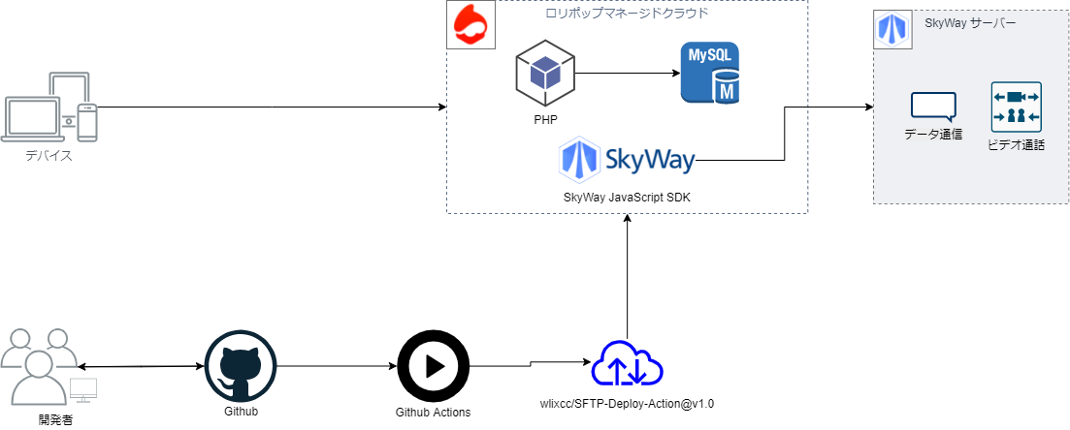
システム構成図
共通情報 | システム名 | syuboard | 作成者 | 高橋幸暉
 | 工程名 | システム構成図 | 作成日付 | 2021-09-30
 | ドキュメント名 | システム構成図 | バージョン | v2.0
 |  |  | 更新者 | 高橋幸暉
 |  |  | 更新日付 | 2021-11-02

